Pregunta 1
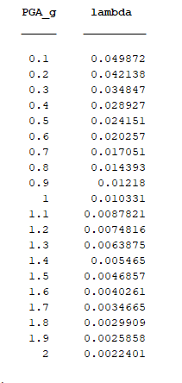
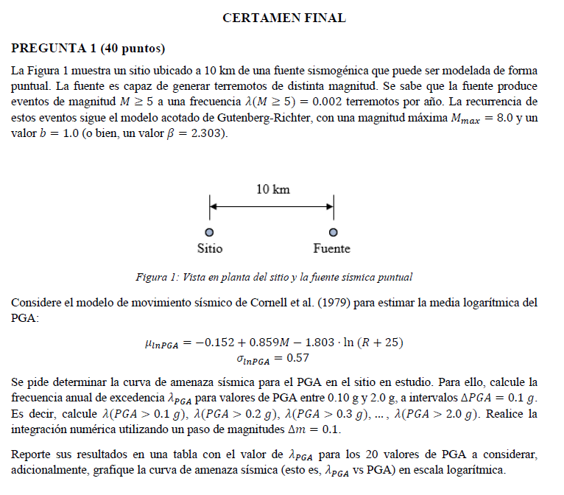

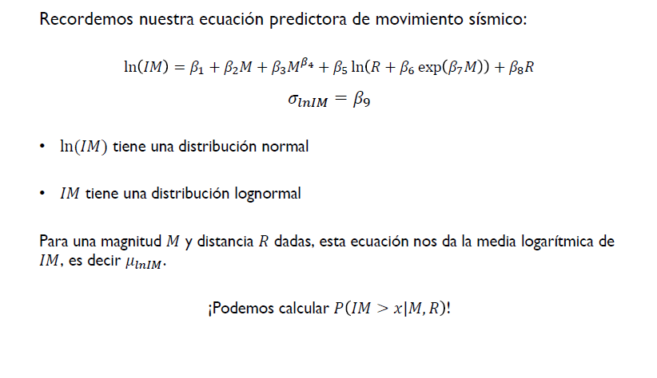
 |  |  |  |  |  | Apuntes
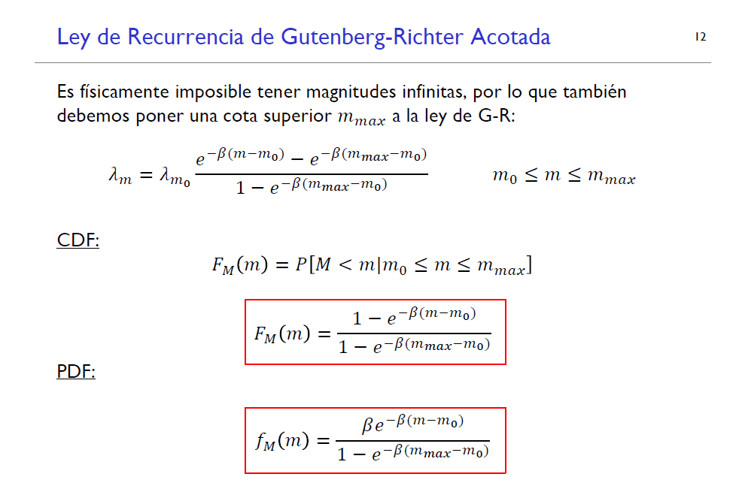

 | R | 10 | km | Distancia del sitio a fuente sismogénica (puede ser modelada de forma puntual)

 | Fuente es capaz de generar terremotos de distinta magnitud

 | l(M>=5) | 0.002 |  | Frecuencia de ocurrencia por año

 | La recurrencia de estos eventos sigue el modelo acotado de Gutenberg-Richter

 | Mmax | 8 |  | Momento Máximo
 | b | 1 |  |  |  |  | - Tenemos b, m0 = 5, mmax = 8
 | beta | 2.303

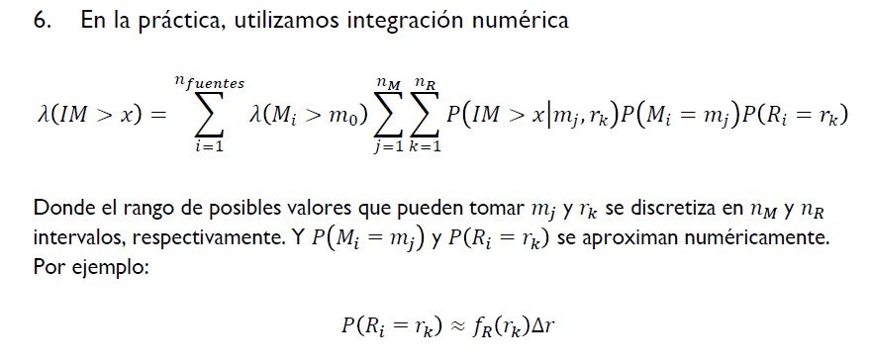
 | Cornell et al (1979)
 |  |  |  |  | IP(IM>x|mj,rk)

 |  |  |  |  |  |  |  | P(Ri = rk = 10km) = 1 Para todo k
 | - Calcular frecuencia anual de excedencia (lPGA) para valores entre 0.10g y 2.0g (DPGA = 0.1g) |  |  |  |  |  |  | nfuentes = 1 => solo quitar la primera sumatoria
 |  | Es decir: Calcular l(PGA>0.1g), l(PGA>0.2g)… l(PGA>2.0g) |  |  |  |  |  | nR = 1 -> Quitar la tercera sumatoria
 |  | Integración numérica Dm = 0.1 |  |  |  |  |  | lambda(M_{fuente i} > m0=5) -> Lo dan
 |  |  |  |  |  |  |  | nM

 |  | Dm | 0.1 |  |  |  |  | P(Mi = mj) | Guttenberg-richter
 |  |  |  |  |  |  |  | lamdda(Mi>m0) = 0.002
 |  |  |  |  |  |  |  | P(Ri =rk) =1
 |  |  |  |  |  |  |  | P(IM>x|mj,rk) = 1 - psi((ln(mj) - mulnPGA(mk,rk)/sigmalnPGA(mk,rk) | CORNELL

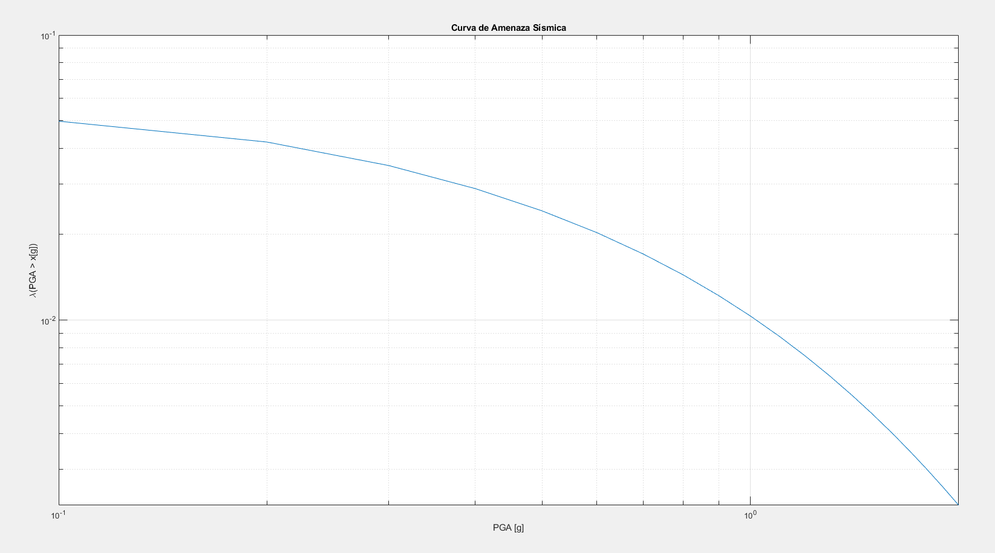
Resultados MATLAB

Pregunta 2
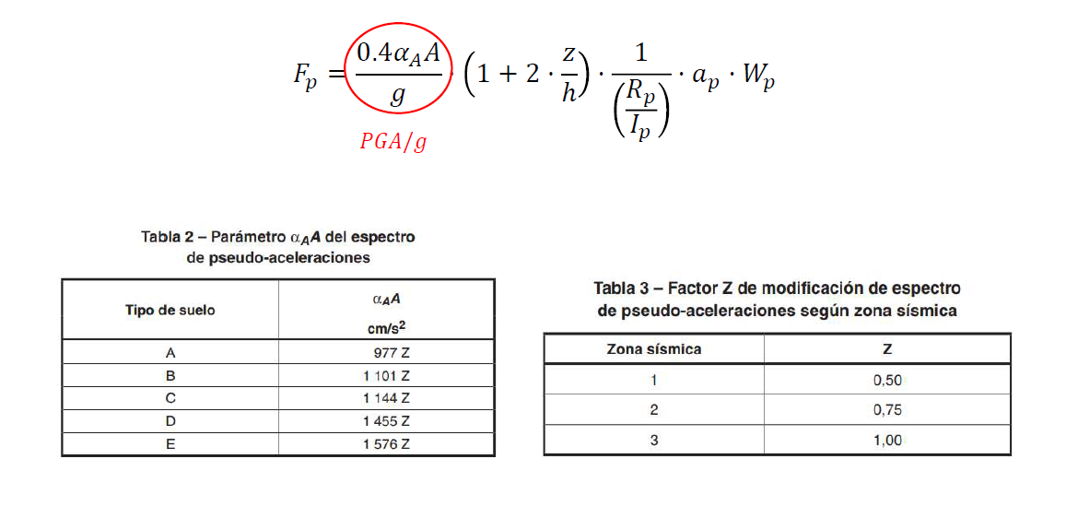
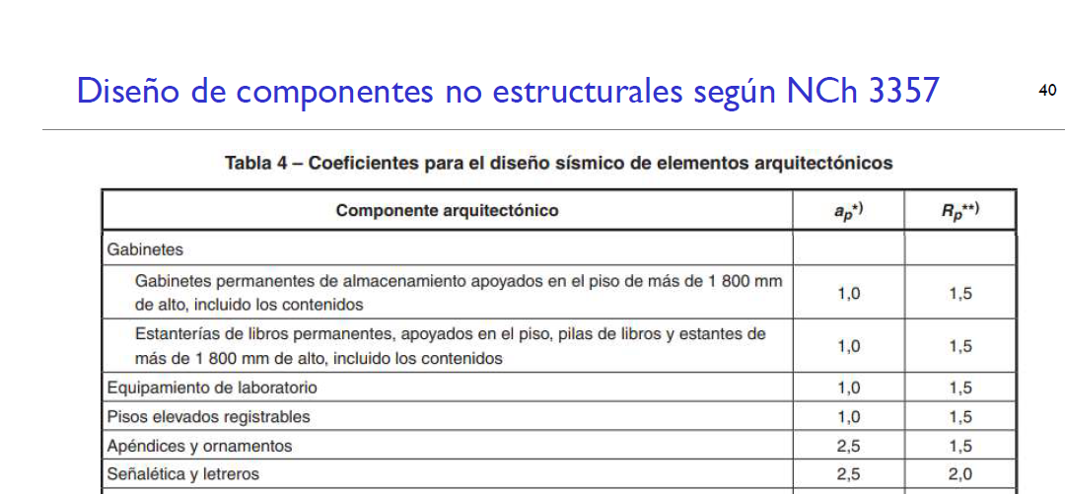
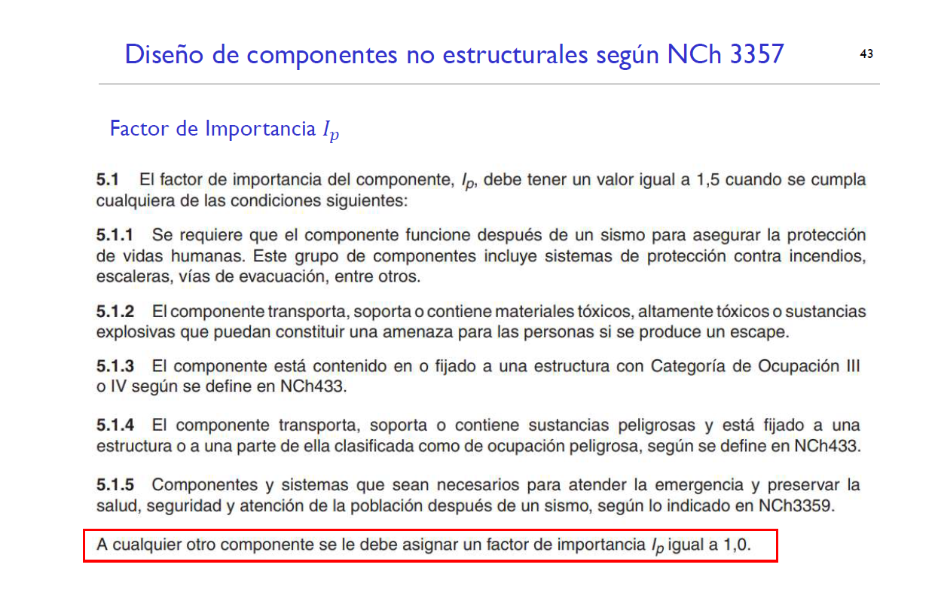
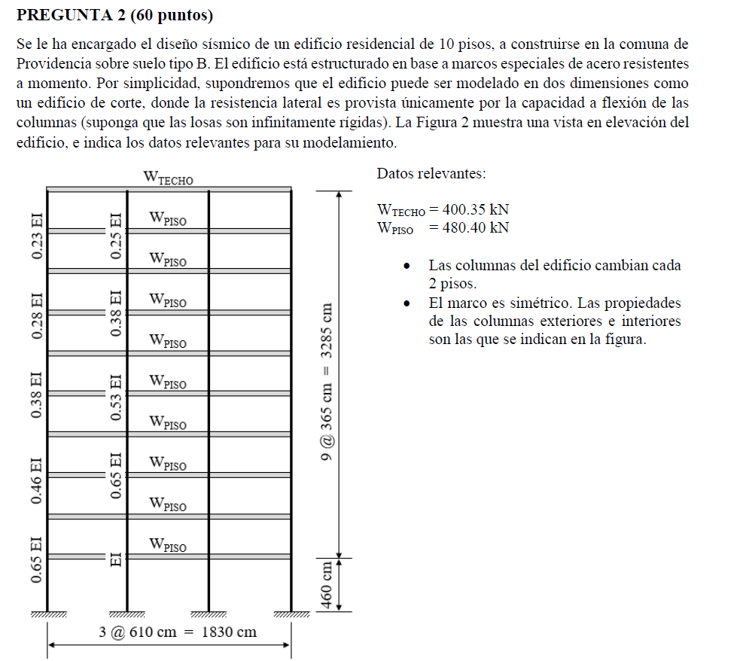
 |  |  |  |  |  |  |  |  |  |  |  |  |  | cm |  |  | 12EI/l^3 |  | kN | kgf
 | Edificio Habitacional |  |  |  |  |  |  | GDL | Piso | EI_externas |  | EI_internas |  | h | EI piso |  | k |  | M*g | M
 | N°Pisos | 10 |  |  |  |  |  | 1 | 10 | 0.23 | EI | 0.25 | EI | 3745 | 0.96 | EI | 0.00021932948202 | EI | 400.35 | 40.852040816
 | Tipo Suelo | B |  |  |  |  |  | 2 | 9 | 0.23 | EI | 0.25 | EI | 3380 | 0.96 | EI | 0.00029833374389 | EI | 480.4 | 49.020408163
 | Tipo edificio | Marcos Especiales de acero resistentes a momento |  |  |  |  |  | 3 | 8 | 0.28 | EI | 0.38 | EI | 3015 | 1.32 | EI | 0.0005779539388 | EI | 480.4 | 49.020408163
 |  |  |  |  |  |  |  | 4 | 7 | 0.28 | EI | 0.38 | EI | 2650 | 1.32 | EI | 0.00085117244437 | EI | 480.4 | 49.020408163
 | Supuesto: | El edificio puede ser modelado en dos dimensiones como un edificio de corte donde |  |  |  |  |  | 5 | 6 | 0.38 | EI | 0.53 | EI | 2285 | 1.82 | EI | 0.0018306023722 | EI | 480.4 | 49.020408163
 |  | Donde resistencia lateral es provista unicamente por capacidad a flexión de las columnas |  |  |  |  |  | 6 | 5 | 0.38 | EI | 0.53 | EI | 1920 | 1.82 | EI | 0.0030856662326 | EI | 480.4 | 49.020408163
 |  |  |  |  |  |  |  | 7 | 4 | 0.46 | EI | 0.65 | EI | 1555 | 2.22 | EI | 0.0070850519732 | EI | 480.4 | 49.020408163
 |  |  |  | g | 980 | cm/s2 | N = kg*m/s2 | 8 | 3 | 0.46 | EI | 0.65 | EI | 1190 | 2.22 | EI | 0.01580859729 | EI | 480.4 | 49.020408163
 | Wtecho | 400.35 | kN | g | 9.8 | m/s2 |  | 9 | 2 | 0.65 | EI | 1 | EI | 825 | 3.3 | EI | 0.070523415978 | EI | 480.4 | 49.020408163
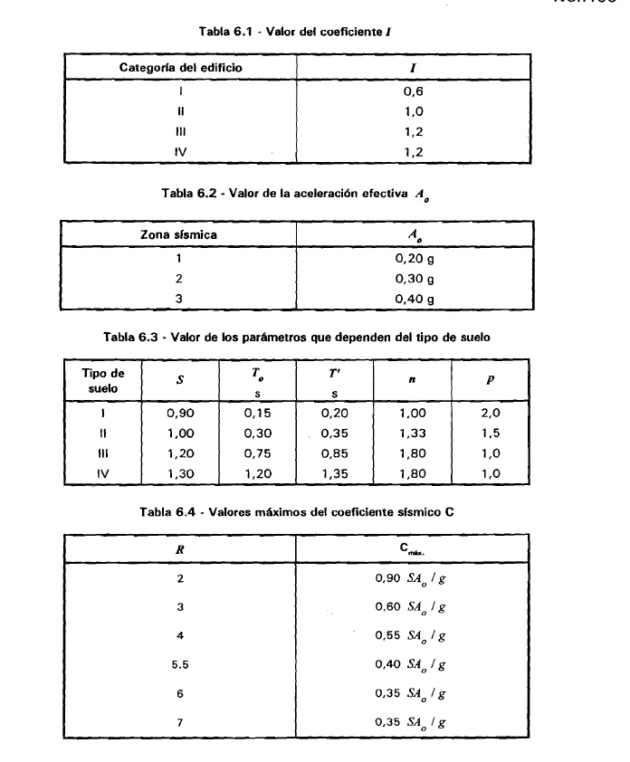
 | Wpiso | 480.4 | kN | h_entrepiso | 365 | cm |  | 10 | 1 | 0.65 | EI | 1 | EI | 460 | 3.3 | EI | 0.40683816882 | EI | 480.4 | 49.020408163

 | Categoría | II | Edificio Habitacional
 | Zona Sísmica | 2 | Providencia

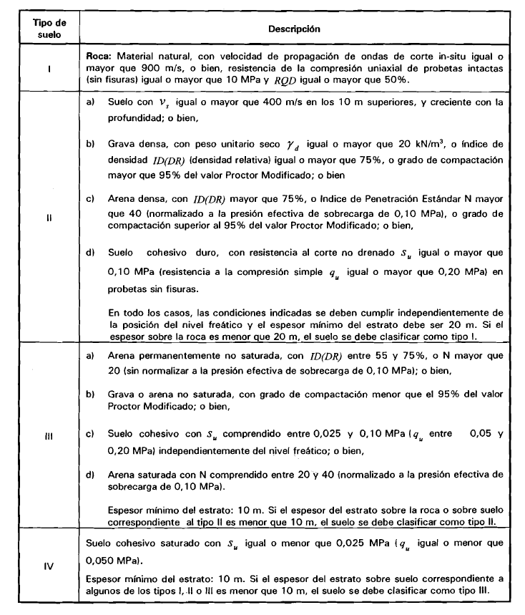

 | Tipo de suelo 2?

 | R | 7 | Marco especial acero (c)
 | R0 | 11 | Marco especial acero (c)

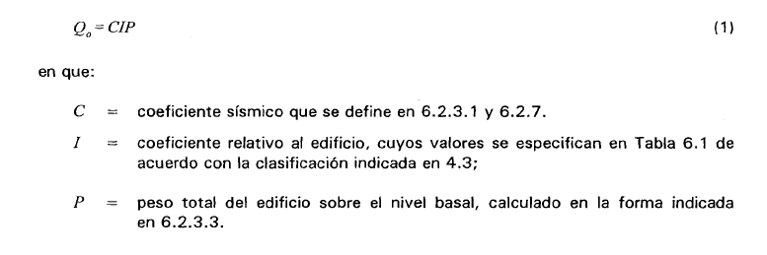

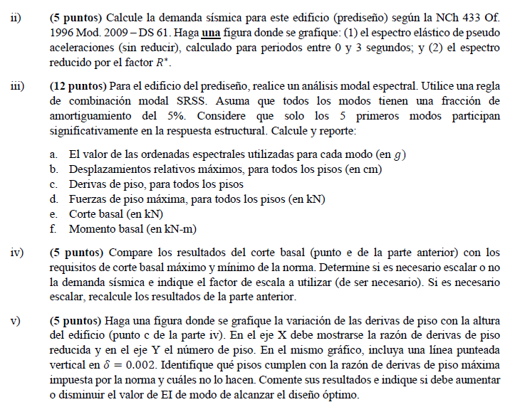

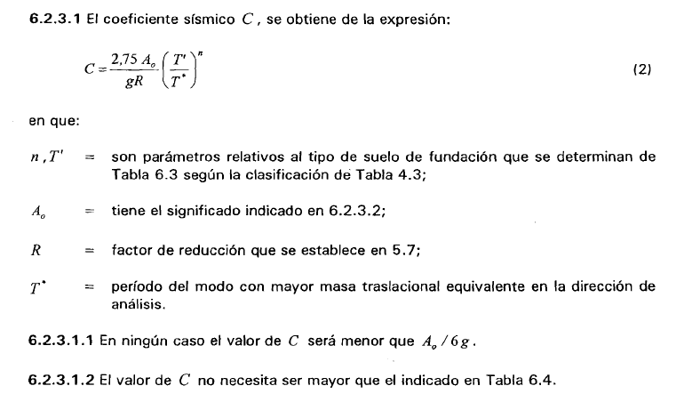

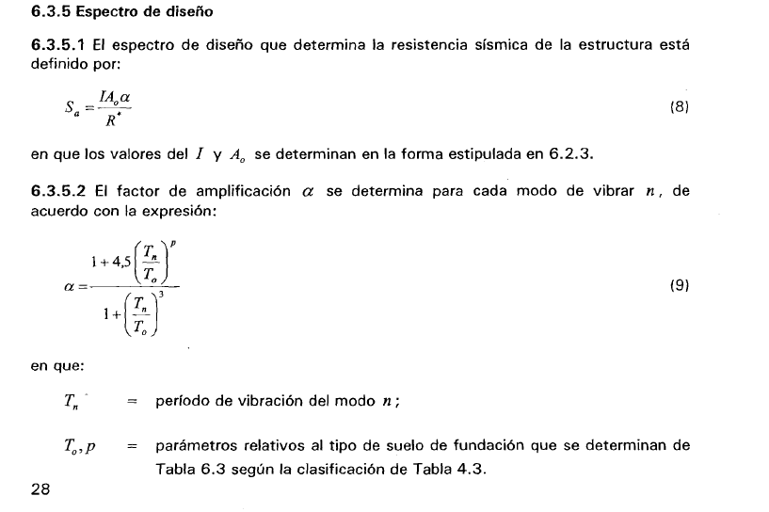

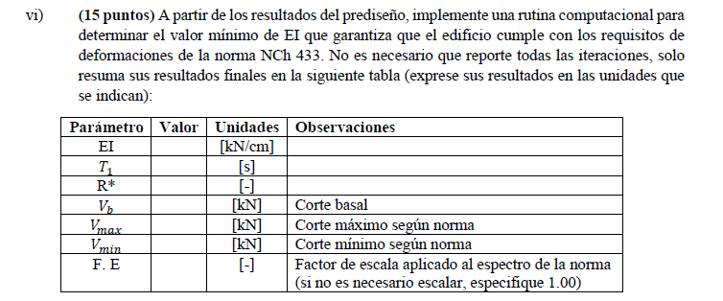

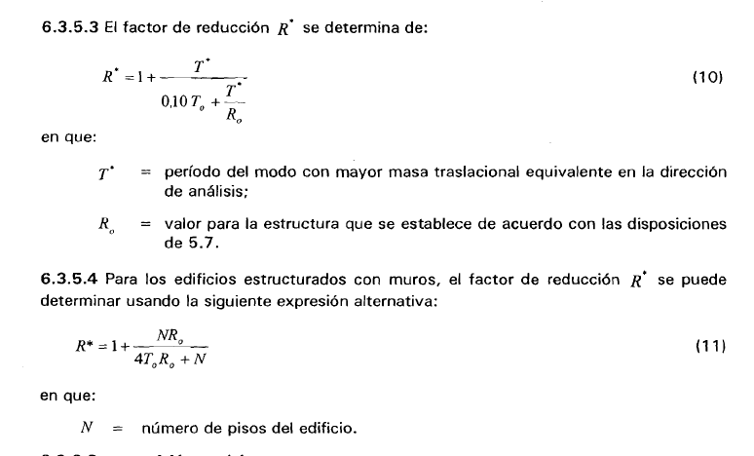

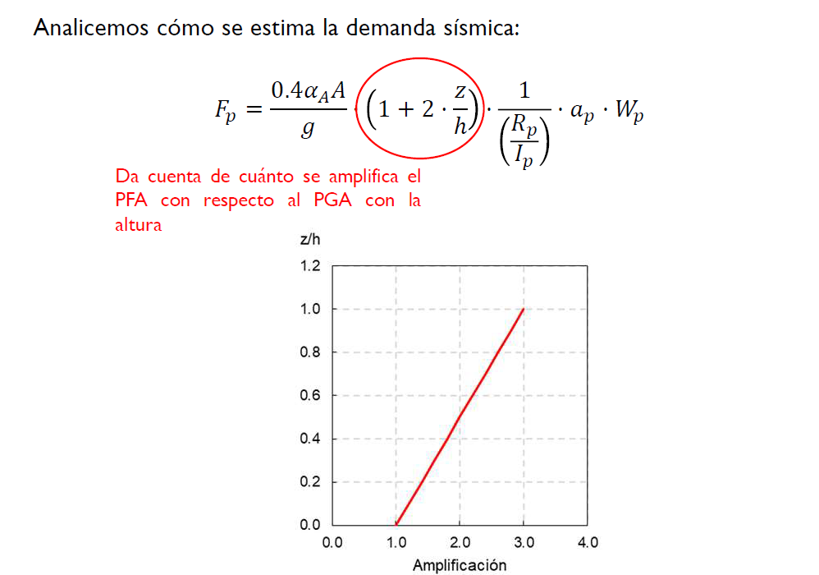

Pregunta 7

